상품제안서
아이랩 건전지교체식 전기모기채 | 상품코드: S41004

 |  |  |  |  |  |  | 02-713-8555 | www.synergygift.co.kr
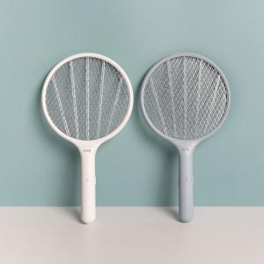 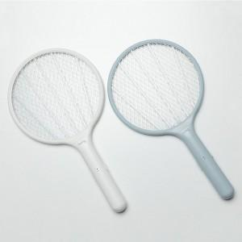 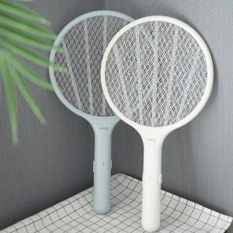

【상세/제작정보】

【인쇄/포장옵션】 | 레이저 / OPP(비닐)

【공급단가】 | 수량 | 50~ | 100~ | 500~ | 1,000~ | 3,000~
*VAT별도 | 단가 | 6,700원 | 6,580원 | 6,200원 | 6,050원 | 5,900원

【상품 URL】 | https://www.synergygift.co.kr:443/src/goods_detail.php?gdno=41004

